项目投资
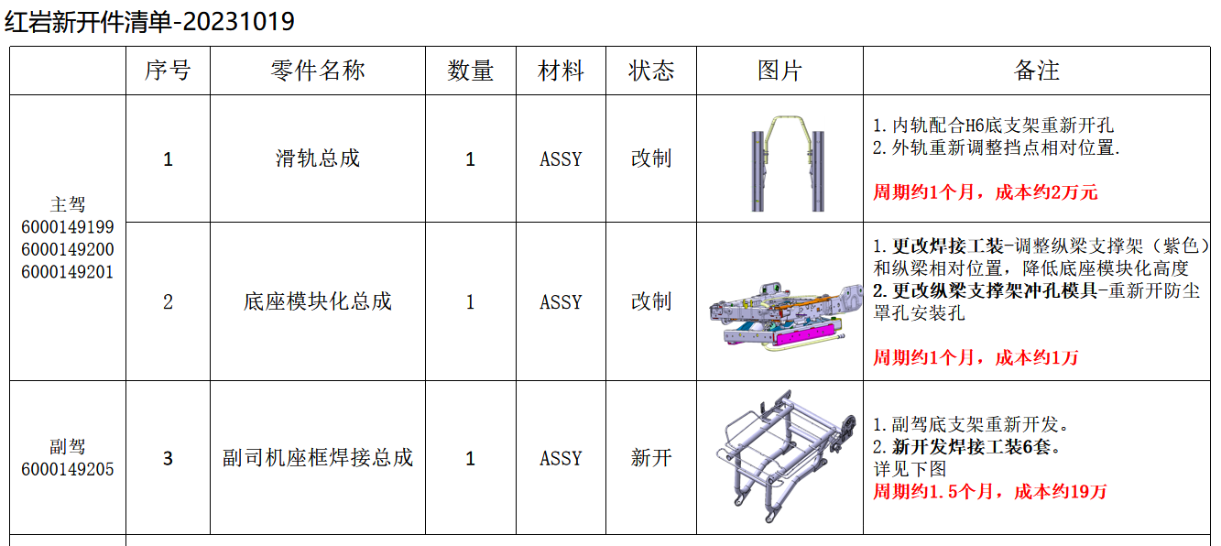
项目建设及投资估算表 单位：万元 |  |  |  | 成都王牌V5/V7座椅项目研发费用预算表
项目 | 金额 | 备注 |  | 类型 | 项目 | 预算费用（万元） | 备注
一、土地 |  |  |  | 生产线设备 | 新购置
二、建设工程投资 |  |  |  |  | 改造
三、设备投资 | - |  |  | 模、夹、检、工装等 | 注塑模具 | -
四、其他 |  |  |  |  | 冲压模具 | 13.00 | 副驾底支架钣金件新开 13W（10/23推进会议决定由西安工厂寻找属地资源整体外购，李谦负责）
小计 | - |  |  |  | 发泡模具 | -
五、模夹检具、工装 | 19.00 |  |  |  | 压铸模具 | -
六、开发投入 | 51.39 |  |  |  | 夹具 | -
合计 | 70.39 |  |  |  | 检具 | - |  | 会议决定，不开发检具
 |  |  |  |  | 工装 | 6.00 | 副驾底支架总成焊胎新开 6W（10/23推进会议决定由西安工厂寻找属地资源整体外购，李谦负责）
 |  |  |  |  | 其它 | -
 |  |  |  | 研发费用 | 人力成本 | -
 |  |  |  |  | 差旅费 | 0.75 | 项目期间按5次出差计算，单次1500 | 西安出差，按照3天一次
 |  |  |  |  | 邮寄费 | 0.10 | 项目期间按5次邮寄费用，单次200 | 底座模块化需要河北供货
 |  |  |  |  | 运费 | 0.15 | 项目期间按3次专车计算，单次500 | 西安工厂进行生产，距离较近，后续所有的样件西安权志维负责
 |  |  |  |  | 设计费 | 19.20 | 项目期间按花费120天计算，单价1600 | 从7月份开始设计，直至今日才初定技术方案
 |  |  |  |  | 样品费 | 22.44 | 项目期间预计51套，单价4400 | 3台评审样件、18台过程样件（15把过程提交样件，3把3C，强检、DVP试验等）、30台小批量试生产样件
 |  |  |  |  | 试验费 | 8.50 | 强检、3C | 李谦确认，是需要做强检、3C、安全带固定点试验
 |  |  |  |  | 维修费 | 0.25 | 项目期间按5次计算，单价500
 |  |  |  |  | 其他
 |  |  |  | 合计 |  | 70.39
 |  |  |  | 注：生产线改造、机器人及生产设备等投入费用预算由工厂策划预算。

项目 | 金额 | 摊余系数 | 2024年 | 2025年 | 2026年 | 2027年 | 2028年 | 2029年 | 2030年 | 2031年 | 合计 | 预计净残值
设备模具等折旧分摊 | 190,000.00 | 0.05 | 22,562.50 | 22,562.50 | 22,562.50 | 22,562.50 | 22,562.50 | 22,562.50 | 22,562.50 | 22,562.50 | 180,500.00 | 9,500.00
研发费用分摊 | 513,900.00 |  | 64,237.50 | 64,237.50 | 64,237.50 | 64,237.50 | 64,237.50 | 64,237.50 | 64,237.50 | 64,237.50 | 513,900.00
新增折旧 |  |  | 86,800.00 | 86,800.00 | 86,800.00 | 86,800.00 | 86,800.00 | 86,800.00 | 86,800.00 | 86,800.00

